Лист1
Артикул | Наименование | Цена | Кол-во | Сумма | Штрих код
AFL000016 | Диплом Именинника 19 лет | 81.40 |  | 0.00 | 4657802551542
AFL000017 | Диплом Именинника 21 лет | 81.40 |  | 0.00 | 4657802551993 | 
AFL000018 | Диплом Именинника 22 лет | 81.40 |  | 0.00 | 4657802552006
AFL000019 | Диплом Именинника 23 лет | 81.40 |  | 0.00 | 4657802552013
AFL000020 | Диплом Именинника 24 лет | 81.40 |  | 0.00 | 4657802552020 | 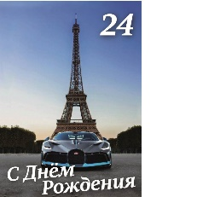
AFL000021 | Диплом Именинника 26 лет | 81.40 |  | 0.00 | 4657802552037 | 
AFL000022 | Диплом Именинника 27 лет | 81.40 |  | 0.00 | 4657802552044 | 
AFL000023 | Диплом Именинника 28 лет | 81.40 |  | 0.00 | 4657802552068 | 
AFL000024 | Диплом Именинника 29 лет | 81.40 |  | 0.00 | 4657802552075 | 
AFL000025 | Диплом Именинника 31 лет | 81.40 |  | 0.00 | 4657802552082 | 
AFL000026 | Диплом Именинника 32 лет | 81.40 |  | 0.00 | 4657802552099 | 
AFL000027 | Диплом Именинника 33 лет | 81.40 |  | 0.00 | 4657802552105 | 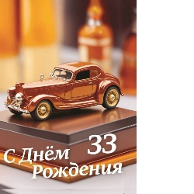
AFL000028 | Диплом Именинника 34 лет | 81.40 |  | 0.00 | 4657802552112
 | Итого |  |  | #REF!

